Лист1
 |  | 8 (800) 511-64-30 Бесплатно по России |  | 8 (977) 831-44-26 подключен WhatsApp |  | positarium.ru |  | mail@positarium.ru |  | Итого, шт | Сумма
Фото | Артикул | Название | Цена, руб | Наличие, шт (или под заказ) | Срок производства | Минимальный заказ производство | В коробе | Заказ / шт заполняет клиент | Сумма, руб | 0 | - ₽
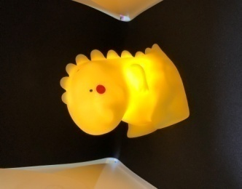 | 2026-0001 | Ночник «Дракон» |  | Под заказ | 10-15 дней | 360 | 120 | 0 | 0.00 ₽
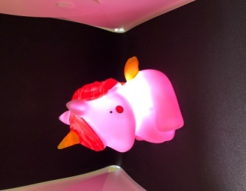 | 2026-0002 | Светильник-ночник «Единорог» |  | Под заказ | 10-15 дней | 360 | 120 | 0 | 0.00 ₽
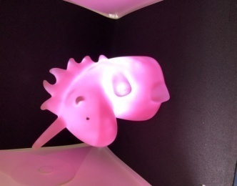 | 2026-0003 | Ночник «Единорог» 2026-0003 |  | Под заказ | 10-15 дней | 360 | 120 | 0 | 0.00 ₽
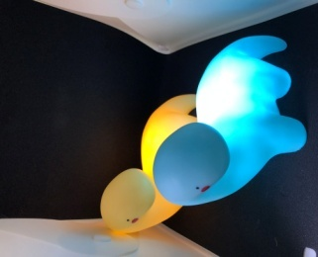 | 2026-0004 | Детский ночник «Дино» |  | Под заказ | 10-15 дней | 360 | 120 | 0 | 0.00 ₽
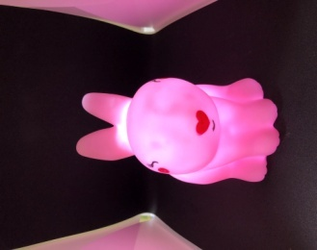 | 2026-0005 | Ночник «Заяц» |  | Под заказ | 10-15 дней | 360 | 120 | 0 | 0.00 ₽
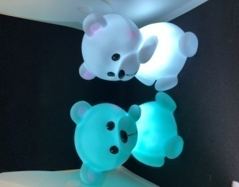 | 2026-0006 | Ночник «Мишка» |  | Под заказ | 10-15 дней | 360 | 120 | 0 | 0.00 ₽
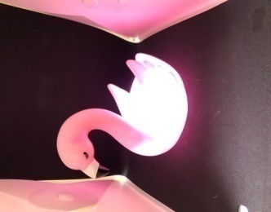 | 2026-0007 | Ночник «Фламинго» |  | Под заказ | 10-15 дней | 360 | 120 | 0 | 0.00 ₽
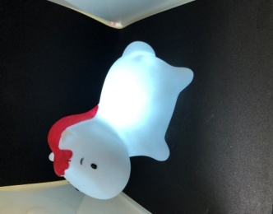 | 2026-0008 | Ночник «Пони» |  | Под заказ | 10-15 дней | 360 | 120 | 0 | 0.00 ₽
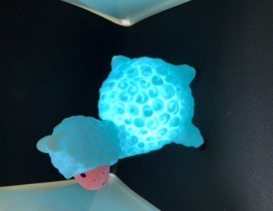 | 2026-0009 | Ночник «Барашек» |  | Под заказ | 10-15 дней | 360 | 120 | 0 | 0.00 ₽
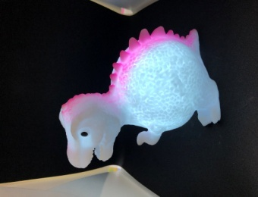 | 2026-0010 | Ночник «Динозавр» 2026-0010 |  | Под заказ | 10-15 дней | 360 | 120 | 0 | 0.00 ₽
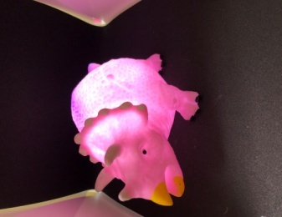 | 2026-0011 | Детский ночник «Динозавр» 2026-0011 |  | Под заказ | 10-15 дней | 360 | 120 | 0 | 0.00 ₽
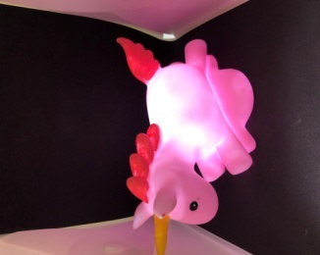 | 2026-0012 | Ночник «Единорог» 2026-0012 |  | Под заказ | 10-15 дней | 360 | 120 | 0 | 0.00 ₽
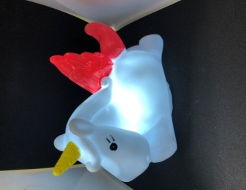 | 2026-0013 | Ночник «Единорог» 2026-0013 |  | Под заказ | 10-15 дней | 360 | 120 | 0 | 0.00 ₽
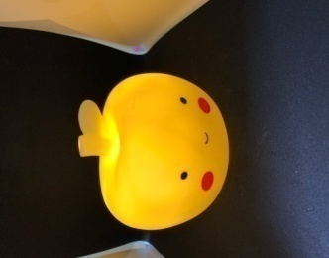 | 2026-0014 | Ночник «Яблоко» |  | Под заказ | 10-15 дней | 360 | 120 | 0 | 0.00 ₽
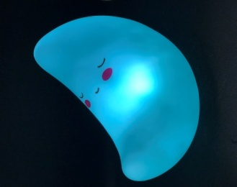 | 2026-0015 | Ночник «Луна» |  | Под заказ | 10-15 дней | 360 | 120 | 0 | 0.00 ₽
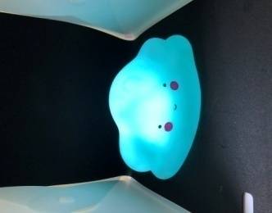 | 2026-0016 | Ночник «Облако» |  | Под заказ | 10-15 дней | 360 | 120 | 0 | 0.00 ₽
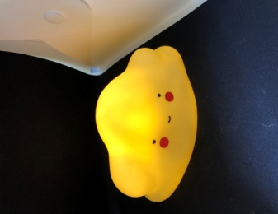 | 2026-0017 | Ночник «Облако» 2026-0017 |  | Под заказ | 10-15 дней | 360 | 120 | 0 | 0.00 ₽
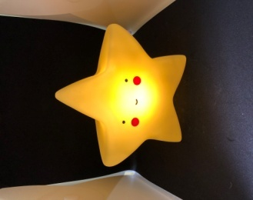 | 2026-0018 | Ночник «Звезда» |  | Под заказ | 10-15 дней | 360 | 120 | 0 | 0.00 ₽
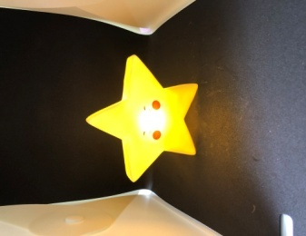 | 2026-0019 | Ночник «Звездочка» |  | Под заказ | 10-15 дней | 600 | 200 | 0 | 0.00 ₽
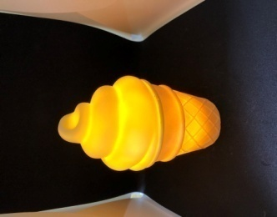 | 2026-0020 | Ночник «Мороженое» |  | Под заказ | 10-15 дней | 360 | 120 | 0 | 0.00 ₽
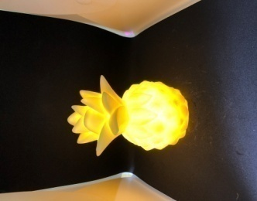 | 2026-0021 | Ночник «Ананас» |  | Под заказ | 10-15 дней | 360 | 120 | 0 | 0.00 ₽
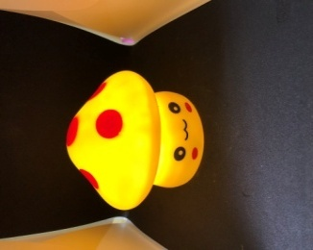 | 2026-0022 | Ночник «Грибочек» |  | Под заказ | 10-15 дней | 360 | 120 | 0 | 0.00 ₽
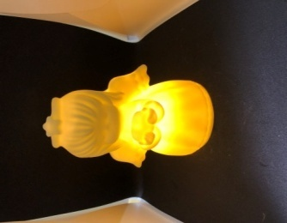 | 2026-0023 | Ночник «Ангел» |  | Под заказ | 10-15 дней | 360 | 120 | 0 | 0.00 ₽
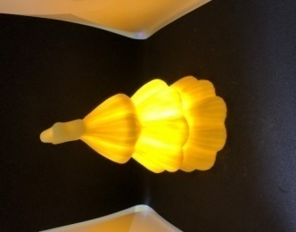 | 2026-0024 | Ночник «Ёлка» |  | Под заказ | 10-15 дней | 360 | 120 | 0 | 0.00 ₽
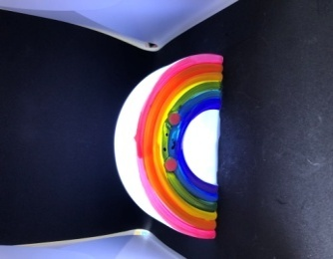 | 2026-0025 | Ночник «Радуга» |  | Под заказ | 10-15 дней | 360 | 120 | 0 | 0.00 ₽
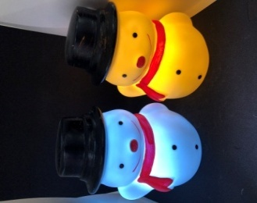 | 2026-0026 | Ночник «Снеговик» |  | Под заказ | 10-15 дней | 360 | 120 | 0 | 0.00 ₽
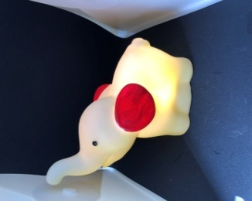 | 2026-0027 | Ночник «Слоник» |  | Под заказ | 10-15 дней | 600 | 120 | 0 | 0.00 ₽
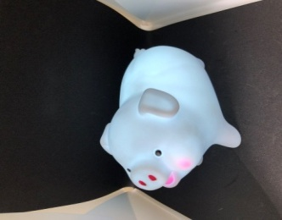 | 2026-0028 | Ночник «Хрюшка» |  | Под заказ | 10-15 дней | 600 | 120 | 0 | 0.00 ₽
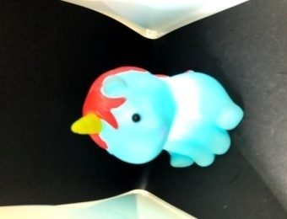 | 2026-0029 | Ночник «Единорог» |  | Под заказ | 10-15 дней | 600 | 120 | 0 | 0.00 ₽
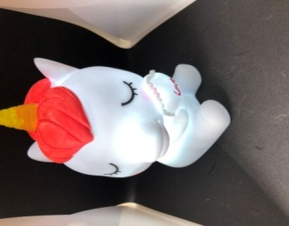 | 2026-0030 | Ночник «Дракон» 2026-0030 |  | Под заказ | 10-15 дней | 600 | 120 | 0 | 0.00 ₽
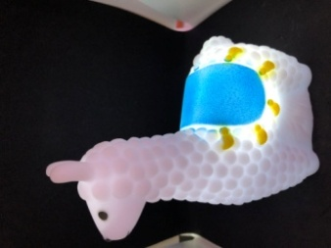 | 2026-0031 | Ночник «Лама» |  | Под заказ | 10-15 дней | 360 | 120 | 0 | 0.00 ₽
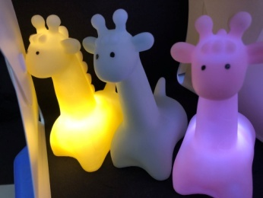 | 2026-0032 | Ночник «Жирафик» |  | Под заказ | 10-15 дней | 360 | 120 | 0 | 0.00 ₽
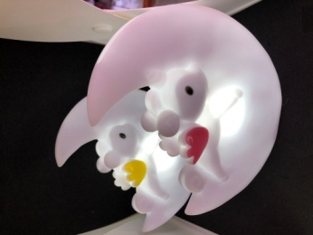 | 2026-0033 | Ночник «Пони на луне» |  | Под заказ | 10-15 дней | 180 | 60 | 0 | 0.00 ₽
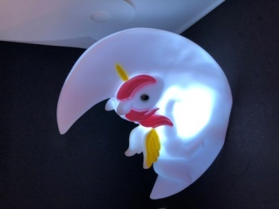 | 2026-0034 | Ночник «Единорог на луне» |  | Под заказ | 10-15 дней | 180 | 60 | 0 | 0.00 ₽
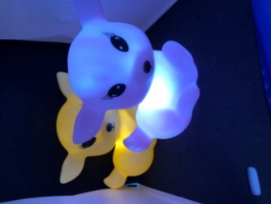 | 2026-0035 | Ночник «Олененок» |  | Под заказ | 10-15 дней | 180 | 60 | 0 | 0.00 ₽
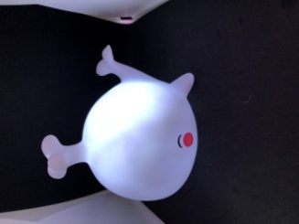 | 2026-0036 | Ночник «Кит» |  | Под заказ | 10-15 дней | 180 | 60 | 0 | 0.00 ₽
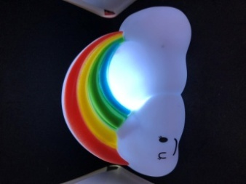 | 2026-0037 | Ночник «Радуга» 2026-0037 |  | Под заказ | 10-15 дней | 180 | 60 | 0 | 0.00 ₽
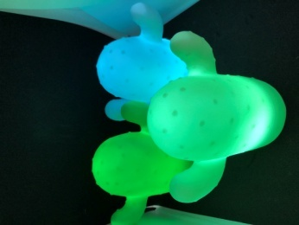 | 2026-0038 | Ночник «Кактус» |  | Под заказ | 10-15 дней | 360 | 120 | 0 | 0.00 ₽
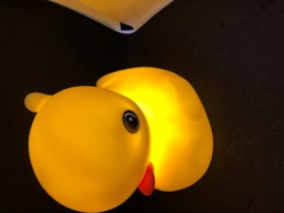 | 2026-0039 | Ночник «Утенок» |  | Под заказ | 10-15 дней | 180 | 60 | 0 | 0.00 ₽
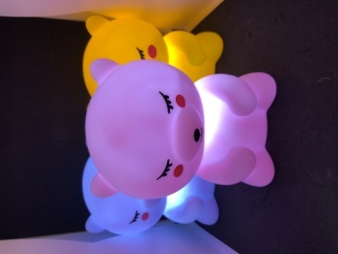 | 2026-0040 | Ночник «Медведь» 2026-0040 |  | Под заказ | 10-15 дней | 180 | 60 | 0 | 0.00 ₽
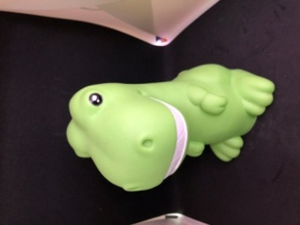 | 2026-0041 | Ночник «Динозавр» 2026-0041 |  | Под заказ | 10-15 дней | 180 | 60 | 0 | 0.00 ₽
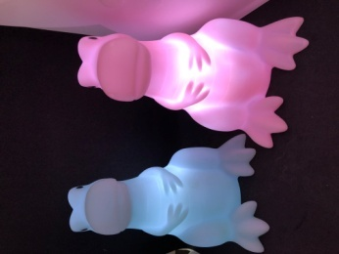 | 2026-0042 | Ночник «Динозавр» 2026-0042 |  | Под заказ | 10-15 дней | 180 | 60 | 0 | 0.00 ₽
 | 2026-0043 | Ночник «Смайл» |  | Под заказ | 10-15 дней | 900 | 300 | 0 | 0.00 ₽
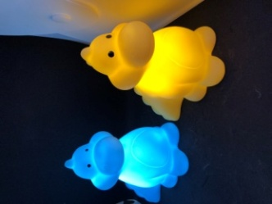 | 2026-0044 | Ночник «Динозавр» 2026-0044 |  | Под заказ | 10-15 дней | 360 | 120 | 0 | 0.00 ₽
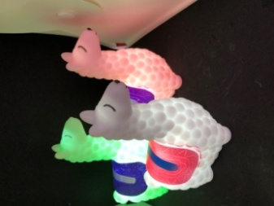 | 2026-0045 | Ночник «Лама» 2026-0045 |  | Под заказ | 10-15 дней | 360 | 120 | 0 | 0.00 ₽

